상품제안서
우리방짜유기 술잔 수저 2인 (겹보자기 포장) | 상품코드: S24486

 |  |  |  |  |  |  | 02-713-8555 | www.synergygift.co.kr
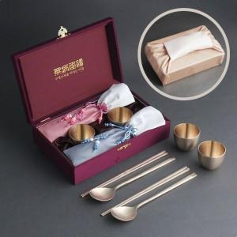

【상세/제작정보】 | <p style="text-align: center; " align="center"><span style="font-size: 14pt;">※ 레이저인쇄는 술잔(안쪽바닥면) + 수저세트(숟가락앞면,젓가락양면) 기준입니다.</span></p>

【인쇄/포장옵션】 | 실크, 레이저, 금박 / 겹보자기 포장

【공급단가】 | 수량 | 10~ | 50~ | 100~ | 200~ | 300~
*VAT별도 | 단가 | 77,470원 | 74,420원 | 71,370원 | 69,540원 | 67,710원

【상품 URL】 | https://www.synergygift.co.kr:443/src/goods_detail.php?gdno=24486

